ניתוח איזור לעסקאות דמה
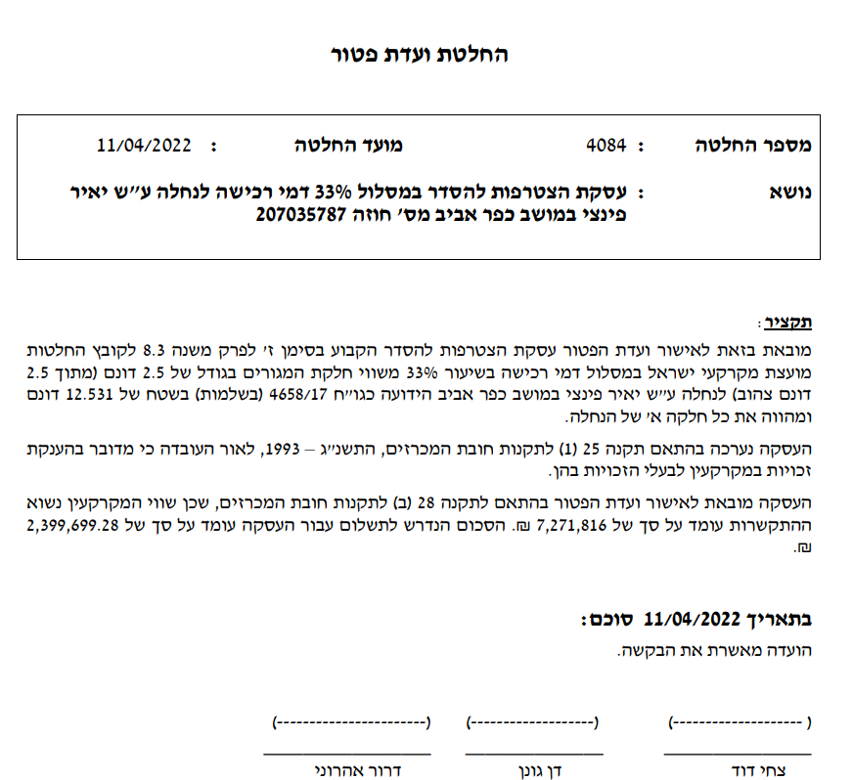
שומת
שווי מ"ר אקו'
אחוז שנתי
שנים להיוון
שווי עדכני
שווי לשומה

תחשיב לפי מכירות בהרחבה
תאריך | גו"ח | מחיר עסקה | שטח המגרש | שטח בנוי | שנת בניה | התאמה למועד קובע | בניכוי יזמי 5% | עלויות בניה למ"ר | יתרה לקרע כולל | שטח אקו' | שווי מתואם כולל מעמ ופיתוח

